F02.CFG-Paths
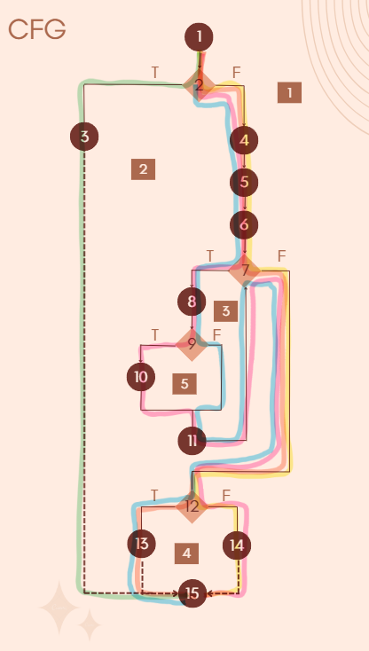
 | VVSS, Info Romana, 2023-2024

F02. cautarea filmelor care au un anumit regizor (sau parti din numele regizorului).

F02. Covered source code |  | F02. Control Flow Graph (CFG) | F02. Cyclomatic Complexity (CC)
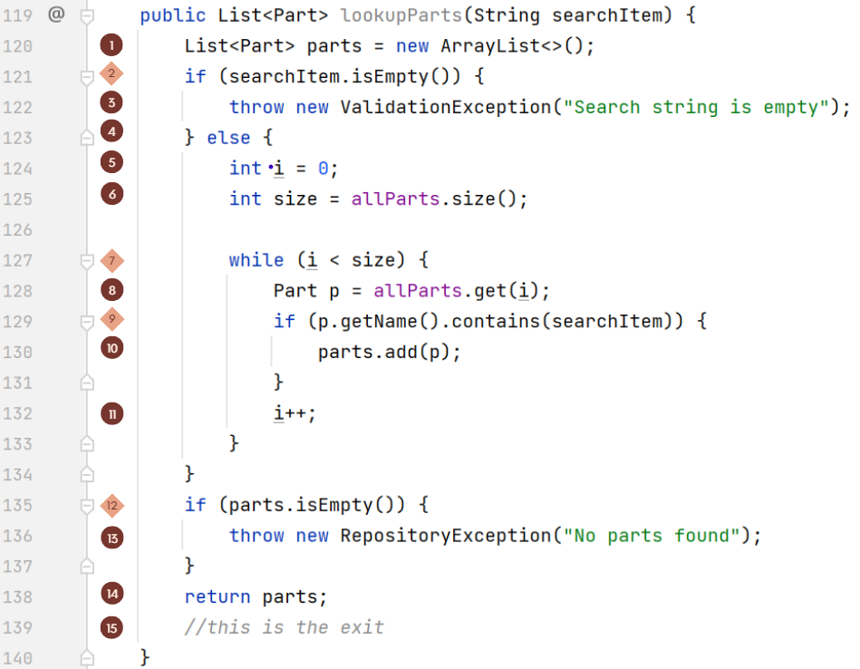
 |  | Se va insera CFG asociat codului sursa testat (poza, diagrama, etc.).
 |  |  | CC1 = No. of regions = |  | 5
 |  |  | CC2 = Edges - Nodes + 2 = |  | 18-15+2=5
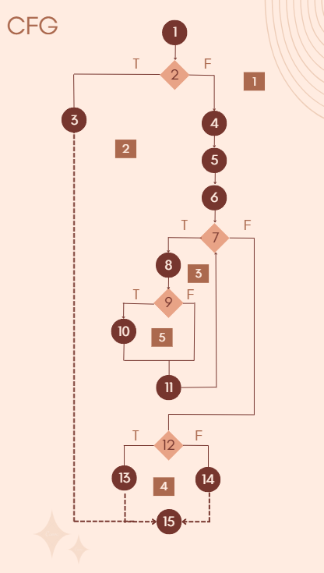
 |  |  | CC3 = No. of Conditions + 1 = |  | 4+1=5

 |  |  | F02. Individual Paths

 |  |  | Path No. | Path
 |  |  | F02_P01 | 1 - 2(T) - 3 - 15
 |  |  | F02_P02 | 1 - 2(F) - 4 - 5 -6 - 7(F) - 12(F) - 14 - 15 |  | Nu se poate implementa dpdv logic
 |  |  | F02_P03 | 1 - 2(F) - 4 - 5 -6 - 7(F) - 12(T) - 13 - 15
 |  |  | F02_P04 | 1 - 2(F) - 4 - 5 -6 - 7(T) - 8 - 9(T) - 10 - 11 - 7(F) - 12(F) - 14 - 15
 |  |  | F02_P05 | 1 - 2(F) - 4 - 5 -6 - 7(T) - 8 - 9(F) - 11 - 7(F) - 12(T) - 13 - 15

